Лист1
Идентификатор дефекта | Краткое описание | Предусловие | Серьезность | Срочность (приоритет) | Шаги к воспроизведению | Фактический результат | Ожидаемый результат | Вложение
1 | Ссылки на документы ведут на несуществующие страницы (404) |  | Minor | Medium | 1. Открыть https://americantaxi-ru.andersenlab.com/login.php | Отображается страница с ошибкой 404, предлагается перейти на английскую версию сайта | Должны открываться соответствующие PDF-документы | 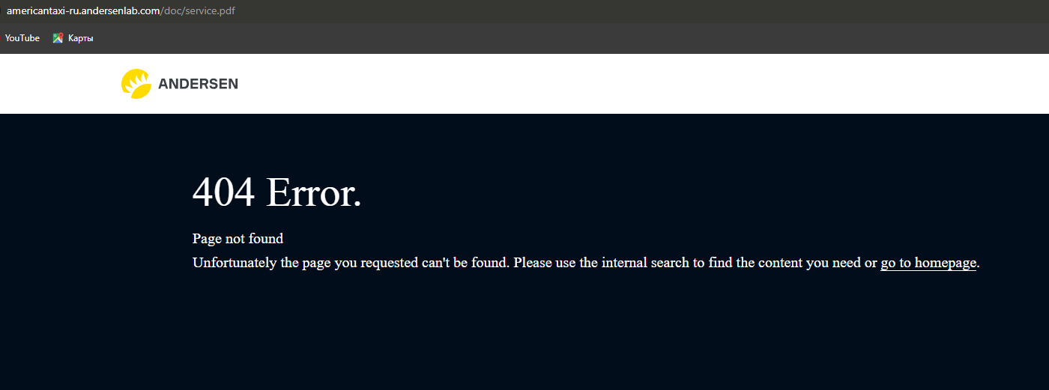 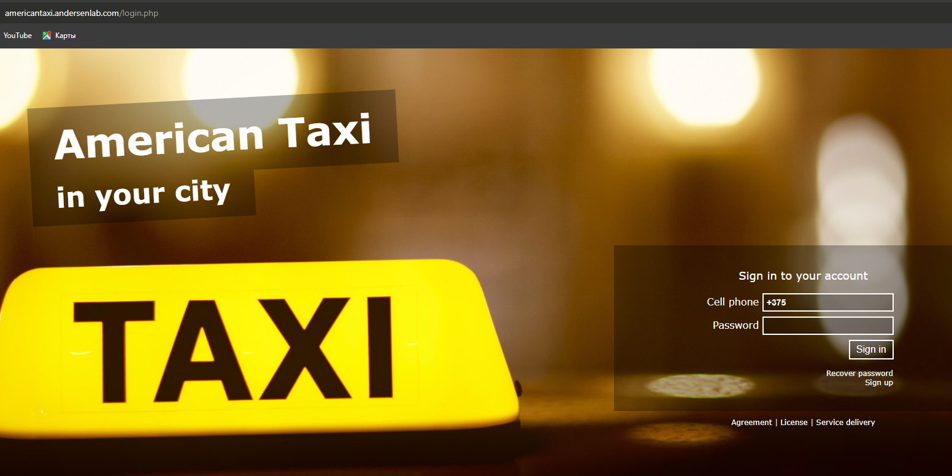
 |  |  |  |  | 2. Нажать любую из ссылок: "Соглашение", "Лицензия" или "Об оказании услуг"
2 | Несогласованность языкового отображения карт после авторизации в английской версии | Пользователь авторизован в английской версии приложения | Minor | Low | 1. Открыть https://americantaxi.andersenlab.com/login.php | Карта отображает названия улиц на разных языках (английском, сербском, русском) | Названия улиц должны быть согласованы и отображаться на одном языке (в зависимости от выбранной версии приложения) | 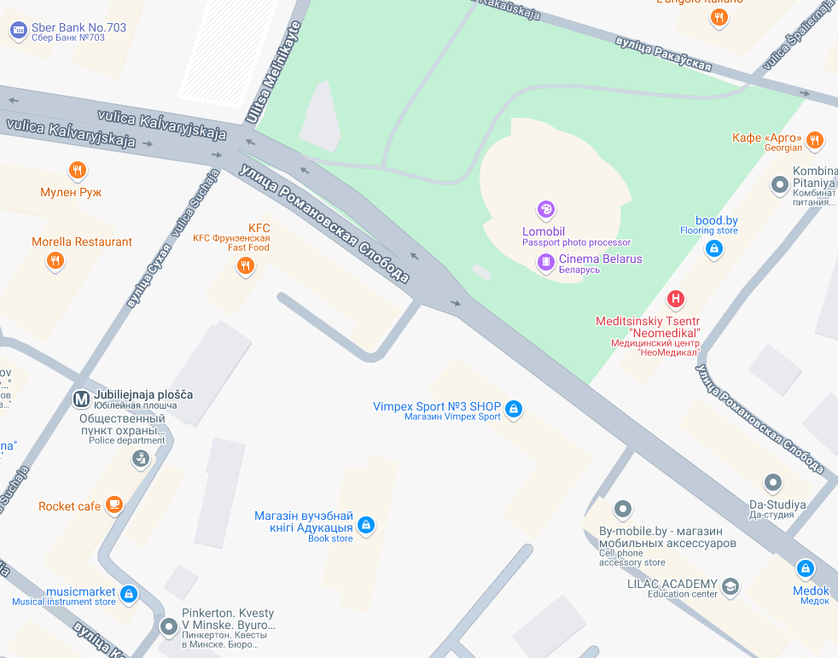
 |  |  |  |  | 2. Авторизоваться
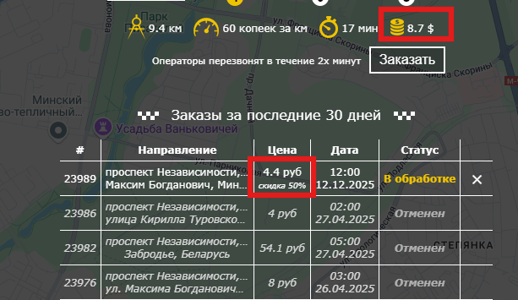
 |  |  |  |  | 3. На странице оформления заказа исследовать карту
3 | Несоответствие валюты между предварительным расчетом и историей заказов | Пользователь авторизован в русской версии приложения | Minor | Medium | 1. Открыть форму оформления заказа | В предварительном расчете отображаются доллары ($), в истории заказов - рубли (руб) | Валюта должна быть единой на всех этапах (предпочтительно рубли)
 |  |  |  |  | 2. Указать маршрут (например: "проспект Независимости" → "ул. Максима Богдановича")
 |  |  |  |  | 3. Проверить валюту в предварительном расчете
 |  |  |  |  | 4. Подтвердить заказ
 |  |  |  |  | 5. Проверить валюту в таблице "Заказы за последние 30 дней"
4 | Скидка применяется на любую 5-ю поездку | Пользователь имеет 4 незавершенных/отмененных заказа | Critical | High | 1. Создать 4 заказа и оставить их не завершенными (или отменить) | Скидка 50% применяется к 5-му заказу, даже если предыдущие 4 не были завершены, и сохраняется после отмены предыдущих заказов | Скидка должна применяться только после 4 успешно завершенных поездок (статус "Завершен") и отменяться при невыполнении этого условия | 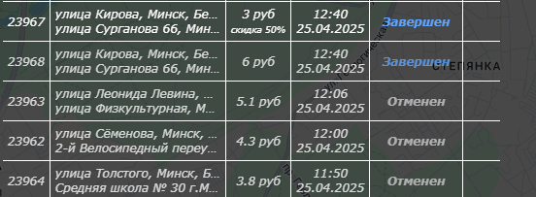
 |  |  |  |  | 2. Оформить 5-й заказ
 |  |  |  |  | 3. Проверить применение скидки
 |  |  |  |  | 4. Отменить предыдущие 4 заказа
 |  |  |  |  | 5. Проверить статус скидки на 5-м заказе
5 | Орфографические ошибки в тексте на главной странице тарифов | Пользователь авторизован на русской версии | Minor | Low | 1. Открыть https://americantaxi-ru.andersenlab.com/index.php | Обнаружены ошибки: - "расчитываются" вместо "рассчитываются" - "предоставялется" вместо "предоставляется" - "минивен" вместо "минивэн" | Текст должен содержать корректные орфографические формы слов
 |  |  |  |  | 2. Найти блок с описанием тарифов
6 | Возможность преждевременного завершения заказа | Пользователь авторизован | Critical | High | 1. Создать заказ на будущее время (напр. 13:00) | Заказ получает статус "Завершен" до фактического времени исполнения | Заказ не должен получать статус "Завершен" раньше указанного времени исполнения | 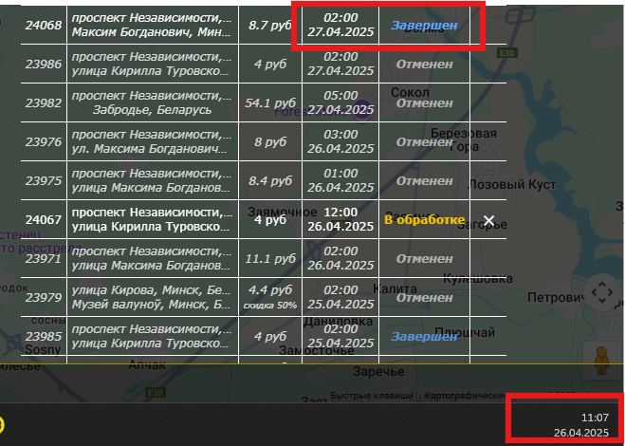
 |  |  |  |  | 2. Через API (SetOrderStatus) установить статус "Завершен" до наступления указанного времени
 |  |  |  |  | 3. Проверить статус заказа в системе
7 | Неоднозначное отображение времени заказов без указания периода (AM/PM) | Пользователь авторизован | Major | Medium | 1. Создать заказ на 14:00 | Время отображается как "02:00" без указания AM/PM, невозможно определить применялся ли ночной тариф (00:00-06:00) | ремя должно четко указывать период (2:00 AM или 2:00 PM) либо использовать 24-часовой формат с пояснением тарифа
 |  |  |  |  | 2. Проверить отображение времени в истории заказов
 |  |  |  |  | 3. Сравнить с тарифами (дневной/ночной)
8 | Возможность создания заказа с прошедшей датой/временем | Пользователь авторизован | Major | High | 1. Открыть форму создания заказа | Система принимает заказ с прошедшей датой | Система должна блокировать создание заказов с датой/временем раньше текущего момента | 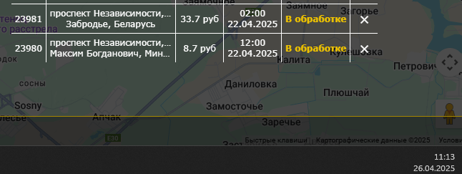
 |  |  |  |  | 2. Указать дату/время ранее текущего момента (напр. 26.04.2025 10:00 при текущей дате 27.04.2025)
 |  |  |  |  | 3. Подтвердить заказ
9 | Расчет стоимости для разных типов авто одинаковый | Пользователь авторизован | Major | High | 1. Создать заказ на 1.7 км днем для "Легкового" авто | Для всех типов авто стоимость одинаковая (4 руб) несмотря на разные тарифы | Стоимость должна различаться согласно таблице тарифов: - Легковой: (1.7×0.6)+3≈4.02 руб - Минивен: (1.7×0.8)+3≈4.36 руб - Микроавтобус: (1.7×1.2)+3≈5.04 руб
 |  |  |  |  | 2. Создать аналогичный заказ для "Минивена"
 |  |  |  |  | 3. Создать аналогичный заказ для "Микроавтобуса"
 |  |  |  |  | 4. Сравнить итоговые стоимости
10 | Критически неверный расчет тарифов для всех типов авто | Пользователь авторизован | Critical | High | 1. Создать заказ с параметрами: • Минивэн 9км ночь • Легковой 4.9км день • Микроавтобус 102.2км день/ночь | Некорректные расчеты: • Минивэн: 11.1 вместо 13.8 • Легковой: 6 вместо 5.94 • Микроавтобус день: 33.7 вместо 74.54 • Микроавтобус ночь: 54.1 вместо 105.2 | Стоимость должна точно соответствовать формуле: (расстояние × тариф) + 3 руб
 |  |  |  |  | 2. Сравнить с расчетами по тарифной таблице

